SMU_Seattle
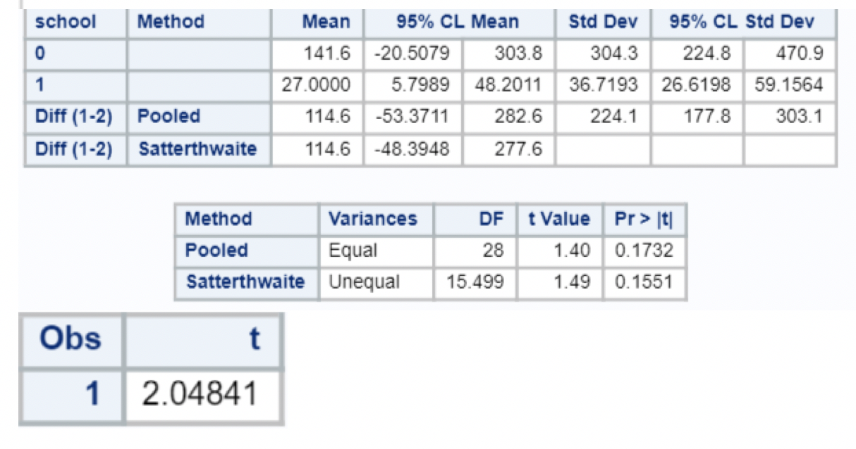
school | money
smu | 34 | Sample Statistics | SMU | Seattle
smu | 1200 | n | 16 | 14
smu | 23 | X̅ | 141.63 | 27.00
smu | 50 | s | 304.27 | 36.72
smu | 60 | T Statistic | 1.500
smu | 50 | Prob(t) | 0.154
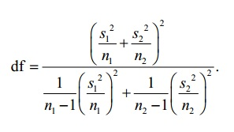
smu | 0
smu | 0
smu | 30
smu | 89
smu | 0
smu | 300
smu | 400
smu | 20
smu | 10
smu | 0
seattle | 20
seattle | 10
seattle | 5
seattle | 0
seattle | 30
seattle | 50
seattle | 0
seattle | 100
seattle | 110
seattle | 0
seattle | 40
seattle | 10
seattle | 3
seattle | 0

